1. Đánh mã form
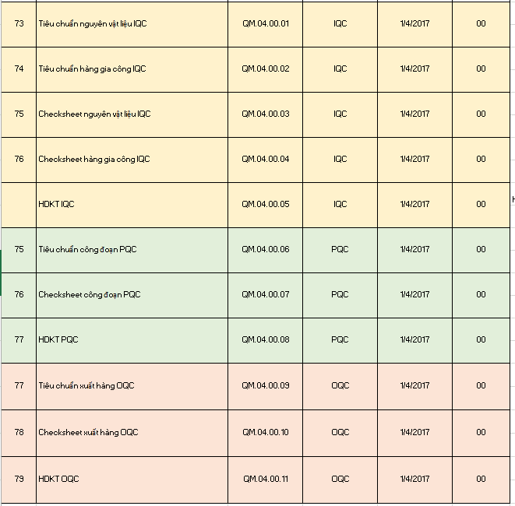
Đánh Mã Form

I. Chung
- Các loại form tài liệu: (Theo dõi trong sheet 3.1/3.2/3.3)
IQC | Tiêu chuẩn NVL, tiêu chuẩn gia công ngoài, checksheet IQC, hướng dẫn kiểm tra IQC
PQC | Tiêu chuẩn công đoạn, Checksheet PQC, hướng dẫn kiểm tra PQC
OQC | Tiêu chuẩn xuất hàng, Checksheet OQC, hướng dẫn kiểm tra OQC
- Theo dõi trong sheet: |  |  | 3.1.IQC (FORM)'!A1
 |  |  | 3.2.PQC (FORM)'!A1
 |  |  | 3.3.OQC (FORM)'!A1

II. Đánh mã form
- Các loại form áp dụng cho nhiều khách hàng, nhiều model khác nhau, cần đánh mã form theo quy trình
Link: | 1. Quy trình quản lí tài liệu | N:\15. QC\00.Sắp xếp tài liệu mới\2.QA\1.QS\1.ISO\4. IATF 16949-2016\1. Tài liệu quy trình\Quy trình chung IATF\3.Quy trình quản lí tài liệu
 | 2. Danh mục tài liệu | N:\15. QC\00.Sắp xếp tài liệu mới\2.QA\1.QS\1.ISO\4. IATF 16949-2016\1. Tài liệu quy trình\Quy trình chung IATF\3.Quy trình quản lí tài liệu

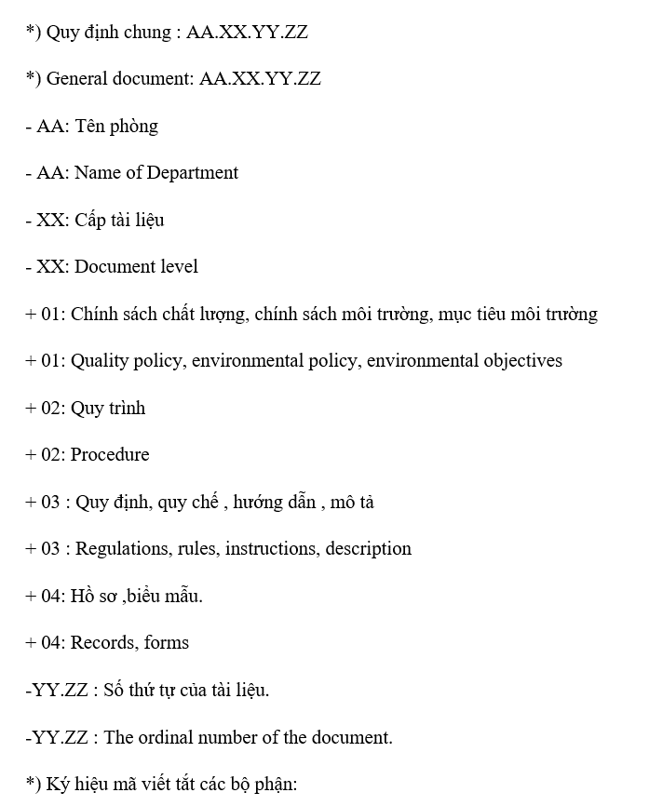
 |  | 1 |  |  |  |  |  | 2 | Thêm loại tài liệu thì update tiếp
 |  |  |  |  | Từ | đổi thành
 |  |  |  | Tiêu chuẩn kiểm tra nguyên vật liệu IQC | QM.04.00.01 | QM.03.00.01 | IQC | 01.04.2017 | 00 | IQC | Email

 |  |  |  | Tiêu chuẩn kiểm tra hàng gia công IQC | QM.04.00.02 | QM.03.00.02 | IQC | 01.04.2017 | 00 | IQC | Email

 |  |  |  | Checksheet kiểm tra IQC | QM.04.00.04 | QM.04.00.04 | IQC | 01.04.2017 | 00 | IQC | Email

 |  |  |  | HDKT IQC | QM.04.00.05 | QM.03.00.05 | IQC | 01.04.2017 | 00 | IQC | Email

 |  |  |  | Tiêu chuẩn kiểm tra PQC | QM.04.00.06 | QM.03.00.06 | PQC | 01.04.2017 | 00 | PQC | Email

 |  |  |  | Checksheet kiểm tra PQC | QM.04.00.07 | QM.04.00.07 | PQC | 01.04.2017 | 00 | PQC | Email

 |  |  |  | HDKT PQC | QM.04.00.08 | QM.03.00.08 | PQC | 01.04.2017 | 00 | PQC | Email

 |  |  |  | Tiêu chuẩn kiểm tra xuất hàng OQC | QM.04.00.09 | QM.03.00.09 | OQC | 01.04.2017 | 00 | OQC | Email

 |  |  |  | Checksheet kiểm xuất hàng OQC | QM.04.00.10 | QM.04.00.10 | OQC | 01.04.2017 | 00 | OQC | Email

 |  |  |  | HDKT OQC | QM.04.00.11 | QM.03.00.11 | OQC | 01.04.2017 | 00 | OQC | Email

 |  |  |  | Tiêu chuẩn kiểm tra độ tin cậy | QM.04.00.12 | QM.03.00.12 | OQC | 01.04.2017 | 00 | ĐTC | Email

 |  |  |  | Checksheet kiểm tra độ tin cậy | QM.04.00.13 | QM.04.00.13 | OQC | 01.04.2017 | 00 | ĐTC | Email

 |  |  |  | HDKT ĐTC | QM.04.00.14 | QM.03.00.14 | QA | 01.04.2017 | 00 | ĐTC | Email

 |  |  |  | Kế hoạch đào tạo | QM.04.01.01 | QM.04.01.01 | QA | 03.02.2018 | 00 | Tất cả các bộ phận | Email

 |  |  |  | Biên bản đào tạo | QM.04.01.02 | QM.04.01.02 | QA | 03.02.2018 | 00 | Tất cả các bộ phận | Email

 |  |  |  | List NCR | QM.04.01.03 | QM.04.01.03 | CS | 03.02.2018 | 00 | Tất cả các bộ phận | Email

3.1.IQC (FORM)
Điền mã form vào form
Điền vào chỗ mã tài liệu
 | Upper Housing Enact and revision history

Số thứ tự | Model | Part name | Công đoạn | Mã Form | Mã quản lý | Ngày phát hành |  | Nội dung lí do | Thông tin phát hành |  | Thông tin thu hồi |  | Note
 |  |  |  |  |  | Rev No. | Receipt Date |  | Người phát hành | Người nhận | Ngày thu hồi | Người thu hồi
1 | Hóa chất | M-100 | IQC | QM.04.00.01 | NVL-I01 | 00 | 08.05.2022 | Ban hành lần đầu | Liên | Liên

2 | Hóa chất | M-200 | IQC | QM.04.00.01 | NVL-I02 | 00 | 08.05.2022 | Ban hành lần đầu | Liên | Liên

3 | Hóa chất | M-880F | IQC | QM.04.00.01 | NVL-I03 | 00 | 08.05.2022 | Ban hành lần đầu | Liên | Liên

4 | Hóa chất | M-600 | IQC | QM.04.00.01 | NVL-I04 | 00 | 08.05.2022 | Ban hành lần đầu | Liên | Liên

5 | Hóa chất | M-860K | IQC | QM.04.00.01 | NVL-I05 | 00 | 08.05.2022 | Ban hành lần đầu | Liên | Liên

6 | Hóa chất | M860B | IQC | QM.04.00.01 | NVL-I06 | 00 | 08.05.2022 | Ban hành lần đầu | Liên | Liên

7 | Magie | Magie | IQC | QM.04.00.01 | NVL-I07 | 00 | 12.12.2018 | Ban hành lần đầu | Nguyệt | Liên | 09.06.2021 | Liên
 |  |  |  |  |  | 01 | 10.06.2021 | Cập nhật nội dung phân tích chất độc hại môi trường | Hồng | Liên

8 | Sơn Upper | N894-R21-18766-L2 | IQC | QM.04.00.01 | NVL-I08 | 00 | 01.10.2014 | Ban hành lần đầu | Hồng | Liên | 09.03.2022 | Liên
 |  |  |  |  |  | 01 | 10.03.2022 | Cập nhật nội dung | Liên | Liên

9 | Sơn Upper | EXH-291 | IQC | QM.04.00.01 | NVL-I09 | 00 | 01.10.2014 | Ban hành lần đầu | Hồng | Liên | 09.03.2022 | Liên
 |  |  |  |  |  | 01 | 10.03.2022 | Cập nhật nội dung | Liên | Liên

10 | Sơn Upper | EXX-L22-10055 | IQC | QM.04.00.01 | NVL-I10 | 00 | 01.10.2014 | Ban hành lần đầu | Hồng | Liên | 09.03.2022 | Liên
 |  |  |  |  |  | 01 | 10.03.2022 | Cập nhật nội dung | Liên | Liên

11 | Sơn Cover | 894-R21-18786-R1 | IQC | QM.04.00.01 | NVL-I11 | 00 | 01.10.2014 | Ban hành lần đầu | Hồng | Liên | 09.03.2022 | Liên
 |  |  |  |  |  | 01 | 10.03.2022 | Cập nhật nội dung | Liên | Liên

12 | Sơn Cover | EC-K345 | IQC | QM.04.00.01 | NVL-I12 | 00 | 01.10.2014 | Ban hành lần đầu | Hồng | Liên | 09.03.2022 | Liên
 |  |  |  |  |  | 01 | 10.03.2022 | Cập nhật nội dung | Liên | Liên

13

3.2.PQC (FORM)
Mỗi model 1 sheet
Điền mã form vào form
Điền vào chỗ mã tài liệu
 | DL3a Enact and revision history

Số thứ tự | Model | Part name | Part code | Công đoạn | Loại văn bản | Mã Form | Mã quản lý | Ngày phát hành |  | Nội dung lí do | Thông tin phát hành |  | Thông tin thu hồi |  | Note
 |  |  |  |  |  |  |  | Rev No. | Receipt Date |  | Người phát hành | Người nhận | Ngày thu hồi | Người thu hồi
1 | AMJCLD0002 (Dl3a) | DL3a Cover | 3CAZ00038A | PQC Casting | Tiêu chuẩn kiểm tra | QM.04.00.06 | DL3A-P01 | 00 | 2022.08.25 | Ban hành lần đầu | Nhung | Tân | 2022.09.09 | Nhung
 |  |  |  |  |  |  |  | 01 | 2022.09.09 | Bổ sung quản lý kích thước chiều cao pin đẩy Ø8 | Nhung | Tân | 2022.11.04 | Nhung
 |  |  |  |  |  |  |  | 02 | 2022.11.04 | Sửa đổi tần suất kiểm tra | Nhung | Tân

2 | AMJCLD0002 (Dl3a) | DL3a Cover | 3CAZ00038A | PQC CNC | Tiêu chuẩn kiểm tra | QM.04.00.06 | DL3A-P02 | 00 | 2022.08.25 | Ban hành lần đầu | Nhung | Tân | 2022.11.04 | Nhung
 |  |  |  |  |  |  |  | 01 | 2022.11.04 | Sửa đổi tần suất kiểm tra | Nhung | Tân

3 | AMJCLD0002 (Dl3a) | DL3a Cover | 3CAZ00038A | PQC Caulking | Tiêu chuẩn kiểm tra | QM.04.00.06 | DL3A-P03 | 00 | 2022.08.25 | Ban hành lần đầu | Nhung | Tân | 04.11.2022 | Nhung | Bỏ Cauking

4 | AMJCLD0002 (Dl3a) | DL3a Cover | 3CAZ00038A | OQC | Tiêu chuẩn kiểm tra | QM.04.00.09 | DL3A-O01 | 00 | 2022.08.25 | Ban hành lần đầu | Nhung | San | 09.09.2022 | Nhung
 |  |  |  |  |  |  |  | 01 | 09.09.2022 | Bỏ quản lý kích thước số 53 | Nhung | San

5 | AMJCLD0002 (Dl3a) | DL3a Cover | 3CAZ00038A | GP12 | Tiêu chuẩn kiểm tra SLP | QM.04.00.09 | DL3A-O02 | 00 | 2022.08.25 | Ban hành lần đầu | Nhung | San | 04.11.2022 | Nhung
 |  |  |  |  |  |  |  |  | 04.11.2022 | Thay đổi phương pháp xác nhận đo kích thước | Nhung | San

7 | AMJCLD0002 (Dl3a) | DL3a Housing | 3CAZ00039A | PQC Casting | Tiêu chuẩn kiểm tra | QM.04.00.06 | DL3A-P04 | 00 | 2022.08.25 | Ban hành lần đầu | Nhung | Tân | 04.11.2022 | Nhung
 |  |  |  |  |  |  |  |  | 04.11.2022 | Thay đổi tần suất kiểm tra

8 | AMJCLD0002 (Dl3a) | DL3a Housing | 3CAZ00039A | PQC CNC | Tiêu chuẩn kiểm tra | QM.04.00.06 | DL3A-P05 | 00 | 2022.08.25 | Ban hành lần đầu | Nhung | Tân | 09.09.2022 | Nhung
 |  |  |  |  |  |  |  |  | 09.09.2022 | Bỏ quản lý kt số 35, thêm quản lý KT số 191,192 | Nhung | Tân | 04.11.2022 | Nhung
 |  |  |  |  |  |  |  |  | 04.11.2022 | Thay dổi tần suất kiểm tra | Nhung | Tân

9 | AMJCLD0002 (Dl3a) | DL3a Housing | 3CAZ00039A | OQC | Tiêu chuẩn kiểm tra | QM.04.00.06 | DL3A-O03 | 00 | 2022.08.25 | Ban hành lần đầu | Nhung | San

10 | AMJCLD0002 (Dl3a) | DL3a Housing | 3CAZ00039A | GP12 | Tiêu chuẩn kiểm tra SLP | QM.04.00.06 | DL3A-O04 | 00 | 2022.08.25 | Ban hành lần đầu | Nhung | San | 04.11.2022 | Nhung
 |  |  |  |  |  |  |  |  | 04.11.2022 | Thay đổi phương pháp xác nhận đo kích thước và số lượng mẫu đo | Nhung | San

11

12

13

3.3.OQC (FORM)
Mỗi model 1 sheet
Điền mã form vào form
Điền vào chỗ mã tài liệu
 | Dl3a and revision history

Số thứ tự | Model | Part name |  | Công đoạn | Loại văn bản | Mã Form | Mã quản lý | Ngày phát hành |  | Nội dung lí do | Thông tin phát hành |  | Thông tin thu hồi |  | Note
 |  |  |  |  |  |  |  | Rev No. | Receipt Date |  | Người phát hành | Người nhận | Ngày thu hồi | Người thu hồi
1 | AMJCLD0002 (Dl3a) | DL3a Cover | 3CAZ00038A | OQC | Tiêu chuẩn kiểm tra | QM.04.00.09 | DL3A-O01 | 00 | 2022.08.25 | Ban hành lần đầu | Nhung | San | 09.09.2022 | Nhung
 |  |  |  |  |  |  |  | 01 | 09.09.2022 | Bỏ quản lý kích thước số 53 | Nhung | San

2 | AMJCLD0002 (Dl3a) | DL3a Cover | 3CAZ00038A | GP12 | Tiêu chuẩn kiểm tra SLP | QM.04.00.09 | DL3A-O02 | 00 | 2022.08.25 | Ban hành lần đầu | Nhung | San | 04.11.2022 | Nhung
 |  |  |  |  |  |  |  |  | 04.11.2022 | Thay đổi phương pháp xác nhận đo kích thước | Nhung | San

3

4

5

6

7

8

9

10

11

12

13

